Sheet1
动作名称 | 动作要点说明 | 图片
预备式：并步直立 |  | 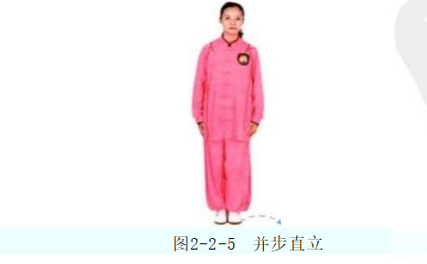
单鞭起势 | 同一段单练套路 | 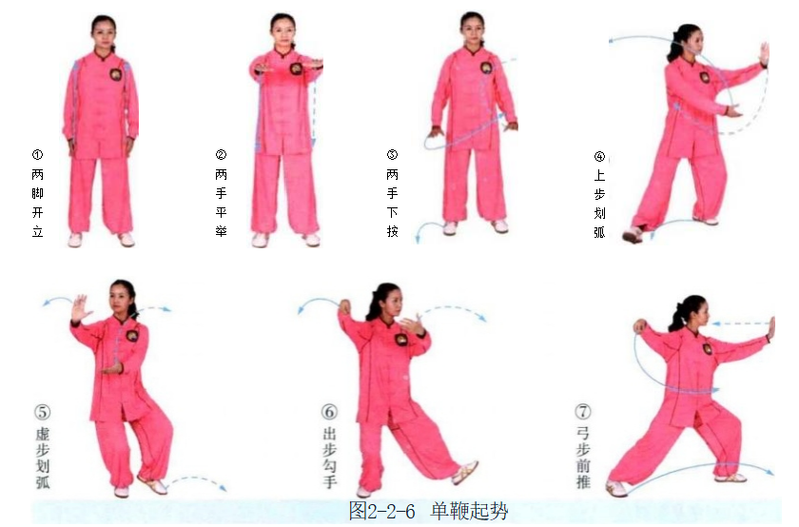
右双手捋按势 | 此势与第一段单练套路右捋按势的动作过程基本相同，仅在第三个拥时为双 手挤出，之后动作是双手推挽。 (1)右脚上步于左脚内侧虚提，双手体前合抱(图2-2-7①)。 (2)右脚上步，右臂上拥，左手附于右肘旁(图2-2-7②)。 (3)左手微前伸，右手移至左肘内侧，重心后移，身体右转，两手向右捋 (图2-2-7③)。 (4)身体转正后两掌置于胸前(图2-2-7④)。 (5)成右弓步，重心前移，两掌前推(图2-2-7⑤)。 (6)重复(3)、(4)、(5)(图2- 2- 7⑥~⑧)。 动作要点：捋时，先左掌前移，成拗步捋势，两手如同抚摸雀尾一样。 | 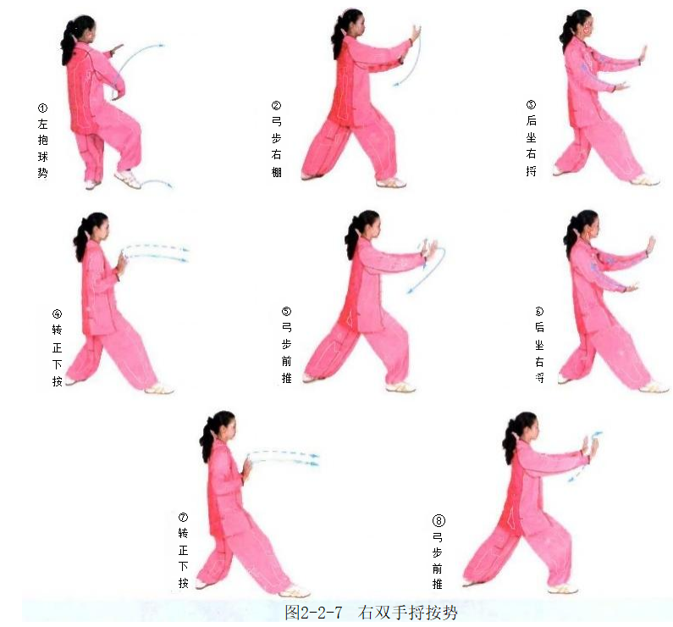
左双手捋按势 | (1)右脚退步，左手经胸前上拥，右手附于左肘内侧，成左势(图2-2-8 ①②)。 (2)重心后移，身体左转，两手向左捋(图2-2-8③)。 (3)身体转正后两掌置于胸前，重心前移，两掌前推，成左弓步(图2-2-8 ④⑤)。 (4)重复(2)、(3)(图2-2-8⑥~⑧)。 | 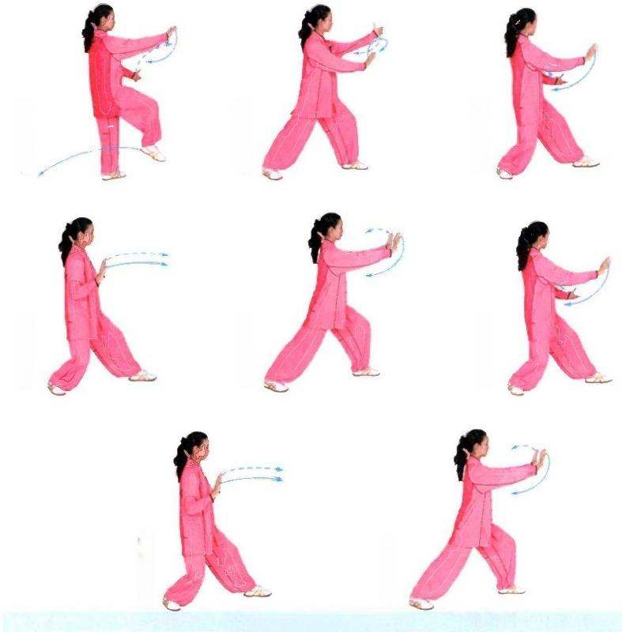
右云手 | (1)重心后移微沉，右脚尖外撇，左手向左侧划弧，右手移至左腹前(图 2-2-9①)。 (2)重心移至右腿，左脚尖里扣，身体右转，右手经胸前划弧至身体右侧， 左手向下划弧至右腹前(图2-2-9②)。 动作要点：蹬腿、转腰、带臂，连贯协调；两手交替练习时，状如盘球，绵 绵不绝。 | 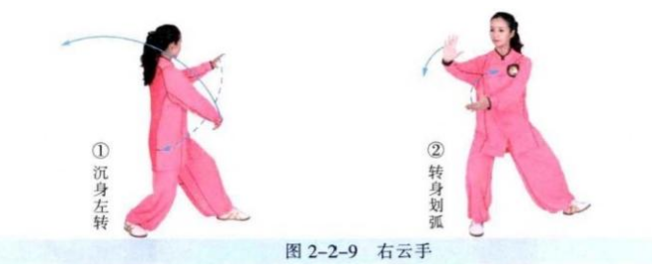
左云手 | 重心左移，身体左转，右脚上步，左手经胸前划弧至身体左侧，右手向下划 弧至左腹前(图2-2-10①②)。 | 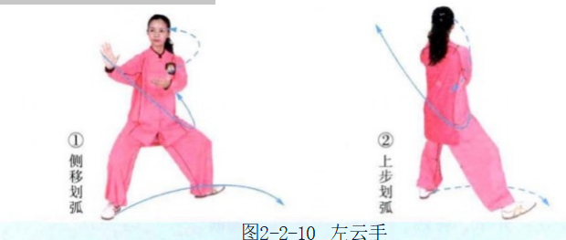
左搂膝拗步 | (1)左脚上步，脚跟着地，左手搂至左腹前，右手划弧至右耳侧(图2-2- 11①②)。 (2)重心前移成左弓步，左手下搂至左胯旁，右掌前推(图2-2-11③)。 动作要点：搂手后，左掌下按，肘不过肋，身体转正再推掌。 | 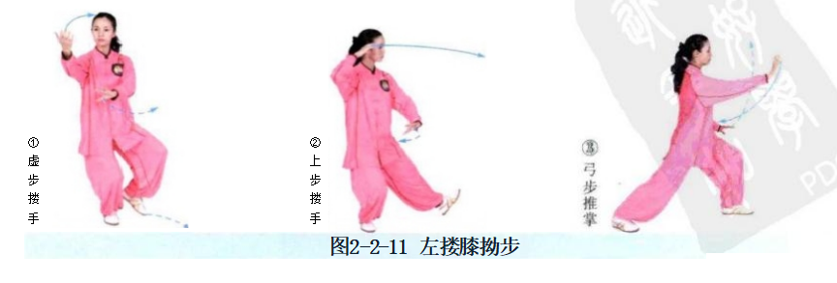
右玉女穿梭 | (1)重心后移，左手上架(图2-2-12①。 (2)重心前移成左弓步，右掌前推(图2-2-12②)。 动作要点：架掌用拥劲后引，再前推，劲向前合。 | 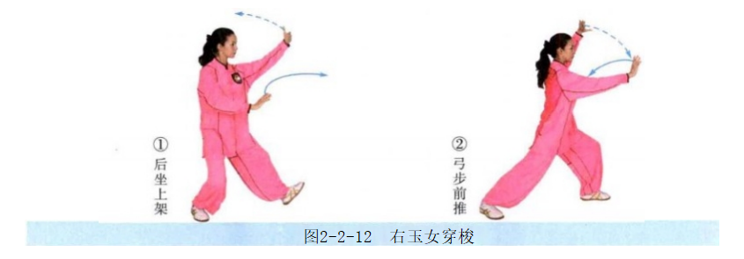
右分脚 | (1)重心后移，左掌搂砍(图2-2-13①)。 (2)重心前移至左腿，右手移至左手下，两手成十字上架(图2-2-13②)。 (3)两掌向两侧劈出，右脚向右前侧弹踢(图2-2-13③)。 动作要点：分掌、弹踢，配合用力，力达脚面。 | 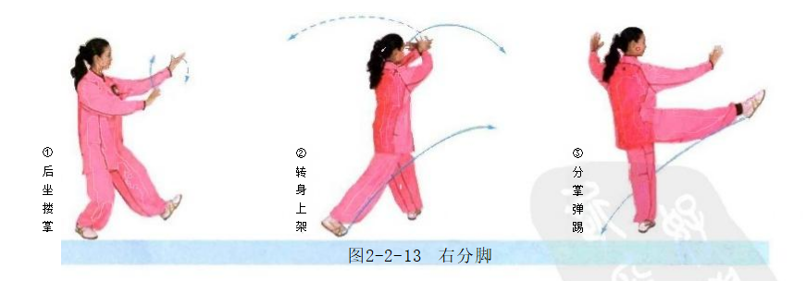
转身左分脚 | (1)右脚交叉落于左脚外侧，脚尖点地(图2-2-14①)。 (2)身体左转，两掌十字合抱，重心移右(图2-2-14②)。 (3)两手分掌，分别向两侧劈出，左脚弹踢(图2-2-14③)。
转身右蹬脚 | (1)左脚交叉落于右脚外侧，脚尖点地(图2-2-15①)。 (2)身体右转，重心移至左腿，右脚提起，两掌十字合抱(图2-2-15②)。 (3)两手向两侧推，右脚向右前方蹬出(图2-2-15③)。 动作要点：推掌、蹬脚，配合用力，力达脚跟。
右穿掌 | (1)右脚后落，右手收至腰间，左掌下按(图2-2-16①)。 (2)重心前移成左弓步，右掌前穿(图2-2-16②)。 动作要点：穿掌时，掌心向上，经左手臂上方前穿，指尖朝前。 | 
如封似闭 | (1)左弓步，左掌前伸，右掌稍回(图2-2-17①)。 (2)重心后移成右坐步，右捋掌(图2-2-17②)。 (3)身体转正，两手下按(图2-2-17③)。 (4)重心前移成左弓步，两掌前推(图2-2-17④)。 (5)左弓步，两手合抱(图2-2- 17⑤)。 (6)重心后移成右坐步，两手分掌(图2-2-17⑥)。 (7)重心前移成左弓步，两掌前推(图2-2-17⑦)。 | 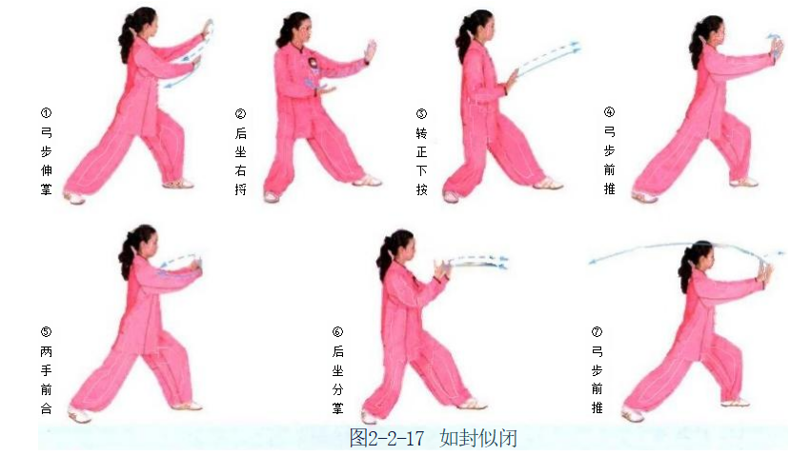
十字手收势 | 同一段单练套路(图2-2-18①~⑤)。 | 